Flambagem
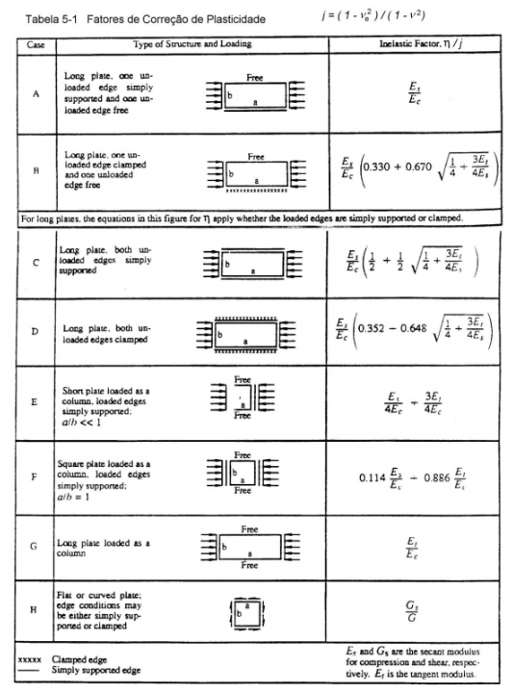
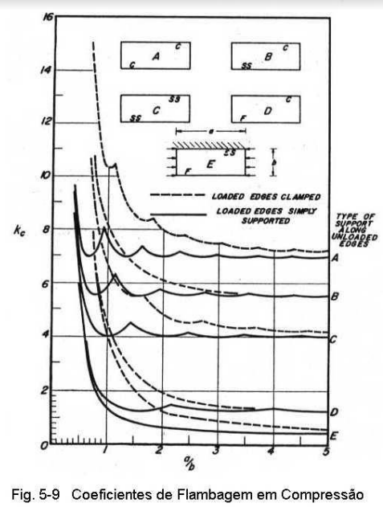
Propriedades do problema |  |  | Tensão Crítica Elástica |  |  | Correção de plasticidade |  |  | Tensão Critica
 |  |  | a/b= | 1.1578947368 |  |  |  |  |  |  |  | Legenda
Geométricas |  |  | k= | 0.426 | Tabela |  |  | np = | Fcr = | 11.198730756 | ksi |  | Obtidos anteriormente
 |  |  |  |  |  | n/j (caso D)= | 1 | 1 |  |  |  |  | Precisa escrever o número
a= | 1.375 | in | Fint= | 26.288100365 | ksi | n/j (caso C)= | 1 | 1 | R = | -5.089821542E-08 |  |  | Calculado
b= | 1.1875 | in |  |  |  | n/j (caso B)= | 1 | 1 |  |  |  |  | Utilizado para atingir meta
t= | 0.0625 | in | Fcr elast= | 11.198730756 | ksi | n/j (caso A)= | 1 | 1 | Ncr= | 0.69992067222 | kips/in

Material |  |  | Pcr elast= | 0.83115579826 | lb | j= | 1 |  | Pcr= | 0.83115579826 | kips

E= | 10500 | ksi |  |  |  | Et = | 10500 | ksi | MACACO
ve= | 0.3 |  |  |  |  | Es = | 10500 | ksi | Quando encontrar a tensão
F07= | 72 | ksi |  |  |  | vp = | 0.3 |  | críticia, clica em R, depois em
Fcy= | 70 | ksi |  |  |  | Gs = | 4038.4615385 | ksi | "atingir meta", coloque R=0
n= | 16.6 |  |  |  |  |  |  |  | alterando J17-> achou tensão crítica
G= | 4038.4615385 | ksi
 |  |  |  |  |  | F = | 11.198730806 | ksi
 |  |  |  |  |  | N= | 0.6999206754 | kips/in

Falha de colunas
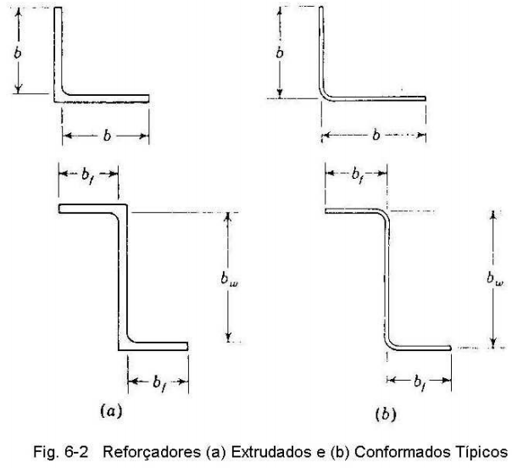
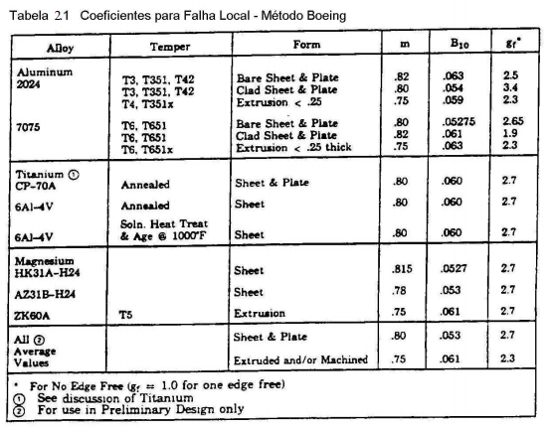
Legenda |  |  | Needham | pag. 2.13 |  |  |  |  |  |  |  |  |  |  | Medidas sem corrigir
 | Obtidos anteriormente |  | Ângulo | Qtd | E (ksi) | sigma_cy (ksi) | C_E | t (in) | a (in) | b (in) | b'/t | sigma_cc | S (in2) |  | a (in) | b (in) | Possíveis C_e
 | Precisa escrever o número |  | 1 | 2 | 10700 | 70 | 0.342 | 0.04 | 0.4800 | 0.5425 | 12.78125 | 43.786175924 | 0.0818 |  | 0.5 | 0.5625 | 0.316
 | Calculado |  | 2 | 2 | 10700 | 70 | 0.366 | 0.04 | 0.4800 | 0.5425 | 12.78125 | 46.858890024 | 0.0818 |  | 0.5 | 0.5625 | 0.342
 |  |  | 3 | 0 | 10700 | 70 | 0.366 | 0.05 | 0.7250 | 0.6000 | 13.25 | 45.610001397 | 0 |  | 0.75 | 0.625 | 0.366
Material Reforçador
E= | 10700 | ksi |  |  |  |  |  |  |  |  | sigma_cc_TOTAL | 45.322532974
v= | 0.3
sigma_07= | 72 | ksi | TABELA 2-1 -> Propriedades |  |  | Adaptar b dependendo do exercício
n= | 16.6 |  | Boeing | B_10= | 0.063 | m= | 0.82 |  |  |  | com qtd |  |  |  |  |  | com qtd
G= | 4038.4615385 | ksi | Seção | Qtd | g_f | t (in) | b (in) sem corrigir | b (in) | b/t | S (in^2) | S (in^2) | E (ksi) | sigma_cy | sigma_cc | sigma_cc_f | Σsigma_cc*S | Σsigma_cc*S
sigma_cy= | 70 | ksi | 1 | 1 | 2.3 | 0.125 | 0.5 | 0.375 | 0.75 | 0.1875 | 0.1875 | 10700 | 70 | 902.91745306 | 70 | 13.125 | 13.125
sigma_cr= | 11.198730756 | ksi | 2 | 1 | 1 | 0.125 | 2 | 1.75 | 0.88 | 3.5 | 3.5 | 10700 | 70 | 401.91559218 | 70 | 245 | 245
 |  |  | 3 | 2 | 1 | 0.125 | 1.25 | 1.1875 | 0.95 | 1.484375 | 2.96875 | 10700 | 70 | 375.70597508 | 70 | 103.90625 | 207.8125
Extrudado | até a linha divisória | b-t | 4
Conformado | até a linha média | b-t/2 | 5 |  |  |  |  |  |  |  |  |  |  |  |  | 0 | 0
 |  |  | 6 |  |  |  |  |  |  |  |  |  |  |  |  | 0 | 0
Bulbo |  |  | 7 (bulbo) |  |  |  |  |  |  |  |  |  |  |  |  | 0 | 0
Verificar se o bulbo fornece apoio completo |  |  |  |  |  |  |  |  |  | Atotal= | 6.65625 |  | sigma_cc_final | 70
e se bf se comporta como alma |  |  | TABELA 2-2 -> Propriedades |  |  |  | Adaptar b dependendo da questão
verificar bf=(b-D)/t e ver fig 2-11 |  |  | Gerard |  |  | qtd | b (in) sem correção | t (in) | b (in) | S (in^2) |  |  |  |  | Fator CLAD | 1
Se da figura, Dmin/t<D/t, OK |  |  | Propriedades |  | 1 | 1 | 0.5 | 0.125 | 0.375 | 0.046875 |  | Fcc1/Fcy= | 1.0168468911 |  | beta | 0.35
 |  |  | g= | 6 | 2 | 1 | 2 | 0.125 | 1.75 | 0.21875 |  | Fcc 1= | 71.17928238 |  | F | 0 |  | Seção extrudada de espessura não constante
 |  |  | beta= | 0.55 | 3 | 2 | 1.25 | 0.125 | 1.1875 | 0.296875 |  | Fcut= | 52.5
 |  |  | m= | 0.85 | 4 |  |  |  | 0 | 0 |  | Fcr= | 11.198730756
 |  |  | cut= | 0.75 | 5 |  |  |  |  |  |  | Fcc= | 52.5
 |  |  | E= | 10700 | 6
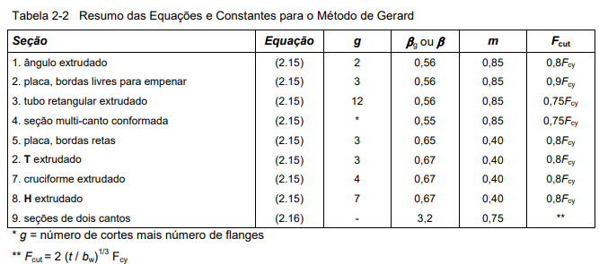
 |  |  | Fcy= | 70 | 7
 |  |  | tmedio= | 0.125 |  |  |  |  | Atotal= | 0.5625 | in^2

 |  |  | Atenção em como contabilizar b e t

Falha Local Painel - Gerard
Revestimento |  |  | Reforçadores |  |  | Tensão de falha local do painel |  |  | Tensão de falha local do painel |  |  | Legenda
 |  |  |  |  |  |  |  |  |  |  |  |  | Obtidos anteriormente
Geometria - Placa |  |  | Geometria - Ref |  |  | Metódo Gerard |  |  | Metódo Boeing |  |  |  | Precisa escrever o número
ts = | 0.032 | in | tw = | 0.125 | in | tw_barra/ts | 3.90625 |  | Falha local reforçador |  |  |  | Calculado
bs = | 2.5 | in | bw = | 3.3125 | in | g | 6 |  | g | 6 |  |  | Utilizado para atingir meta
As= | 0.08 | in^2 |  |  |  | m | 0.4 |  | m | 0.4
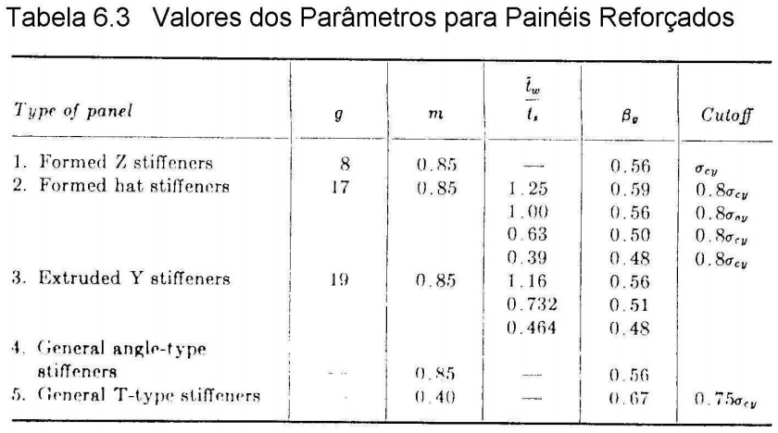
 |  |  | Material - Ref |  |  | beta_g | 0.67 |  | beta_g | 0.67
Material - Placa |  |  | E = | 10500 | ksi | cutoff | 0.75 |  | cutoff | 0.75
E = | 10700 | ksi | F07 = | 72 | ksi
F07 = | 35.7 | ksi | n = | 16.6 |  | A_total | 0.4940625 | in^2 | Aw | 0.4140625 | in^2
n = | 12 |  | Fcy = | 70 | ksi | t_barra | 0.197625 | in | tw_barra | 0.125 | in
Fcy = | 37 | ksi |  |  |  | Fcy_barra | 64.65654649 | ksi | Fcc/Fcy | 1.0075235474
 |  |  |  |  |  | (Fcc/Fcy)_barra | 0.55304682292 |  | Fcc | 70.526648321 | ksi
 |  |  |  |  |  | Fcc_barra | 35.758097617 | ksi | Fcut | 52.5 | ksi
 |  |  |  |  |  | Fcut | 52.5 | ksi | Fcr | 40 | ksi
 |  |  |  |  |  | Fcr= | 40 | ksi | Fcc | 52.5 | ksi
 |  |  |  |  |  | Fcc= | 35.758097617 | ksi
 |  |  |  |  |  |  |  |  | εst*E/F07 | 0.73143104093
 |  |  |  |  |  |  |  |  | εst | 0.0050155271378
 |  |  |  |  |  |  |  |  | Est | 10467.493956

 |  |  |  |  |  |  |  |  | Ir para próxima aba

Falha Local Painel - Boeing
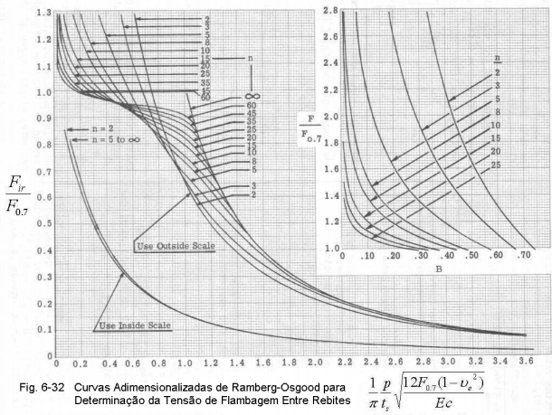
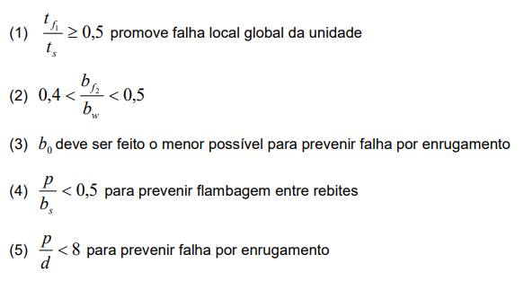
Material - Ref |  |  | Material - Placa |  |  | Geometria -Placa |  | Ref (Quantidade) | 1 | Legenda
E = | 10500 |  | E = | 10700 |  | ts = | 0.032 |  |  |  | Obtidos anteriormente
F07 = | 72 |  | F07 = | 35.7 |  | bs = | 2.5 |  |  |  | Precisa escrever o número
n = | 16.6 |  | n = | 12 |  |  |  |  |  |  | Calculado
Fcy = | 70 |  | Fcy = | 37 |  |  |  |  |  |  | Utilizado para atingir meta

Passo 1: Achar o valor de tensão de falha local de reforçador (isolado)

Fc = | 52.5

Passo 2: Encontrar b_e

Es_st = | 10467.493956 |  | F_placa = | 36.111338854 |  | Es_sk = | 7199.9089751
Et_st = | 9985.2589281 |  |  |  |  | ε_sk = | 0.0050155271378
ε_st = | 0.0050155271378

Es_sk/Es_st = |  | 0.6878350258 |  |  |  | R = | -3.4961616935E-07

fator | 1.7
be = | 0.534

Ae = | 0.034

Passo 3: Calcular tensão média de falha local do painel
 |  |  |  |  |  |  |  | 0.28297598898 | 0.059448194776
Fcc_barra | 47.632 | ksi

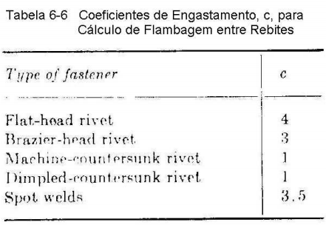
Flambagem entre rebites

ve | 0.3 |  | Et | 86.521115319 | ksi | F | 47.632
c | 1 |  | Fir | 2.0018852584 | ksi | R | 45.630
p | 0.1 | in | B | 0.18986883576

Fu_media | 44.138 | ksi

Falha Painel - Carga de Falha
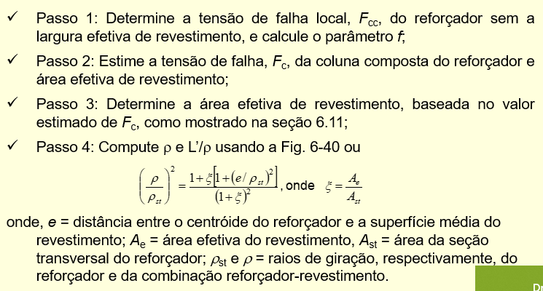
Material - Ref |  |  | Material - Placa |  |  | Geometria -Placa |  | Ref (Quantidade) | 4
E = | 10500 |  | E = | 10700 |  | ts = | 0.032
F07 = | 70 |  | F07 = | 39 |  | bs = | NÃO PRECISA | Legenda
n = | 9.2 |  | n = | 11.5 |  | L = | 20 |  | Obtidos anteriormente
Fcy = | 67 |  | Fcy = | 40 |  | c = | 2 |  | Precisa escrever o número
 |  |  |  |  |  |  |  |  | Calculado
 |  |  |  |  |  |  |  |  | Utilizado para atingir meta
Passo 1: Chutar o valor de F_c
 |  |  |  |  |  |  |  | Propriedades Painel
Fc = | 30 |  |  |  |  |  |  | Ist | 0.019649737899
 |  |  |  |  |  |  |  | Ast | 0.17
Passo 2: Encontrar b_e |  |  |  |  |  |  |  | Fcc | 41.949728081
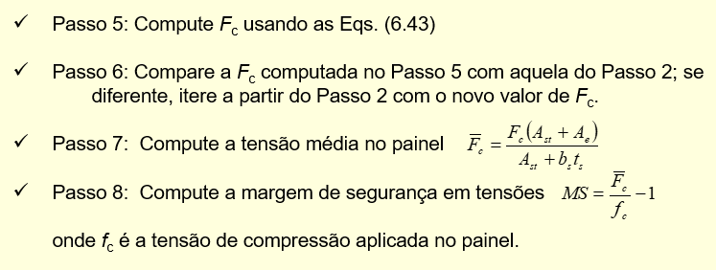
 |  |  |  |  |  |  |  | phi | 1326.4748315
Es_st = | 10495.678604 |  | F_placa = | 29.820570085 |  | Es_sk = | 10432.903967 | Fco | 42.634903149
Et_st = | 10460.376874 |  |  |  |  | ε_sk = | 0.002858319235
ε_st = | 0.0028583192315

Es_sk/Es_st = |  | 0.9940190016 |  |  |  | R = | 3.5276872569E-05

be = | 1.021

Ae = | 0.065 |  |  |  |  |  |  | Macaco
 |  |  |  |  |  |  |  | Preencha a aba Propriedades Painel
Passo 3: Encontrar ρ |  |  |  |  |  |  |  | Preencha as propriedades do material e geométrica do painel (lá em cima)
 |  |  |  |  |  |  |  | Chute Fc no passo 1
ρ_st = | 0.340 |  | ξ = | 0.38446419488 |  | e = | 0.5785 | Atingir meta em R para R = 0 mudando F_placa
 |  |  |  |  |  |  |  | Preenche o que falta no passo 3 (as descrições das variáveis estão no passo a passo aqui em cima)
ρ = | 0.388 |  | L'/ρ = | 36.440127253 |  |  |  | Vê quando deu Fc no passo 4 e bota esse valor no Fc do passo 1
 |  |  |  |  |  |  |  | Repete até aparecer "Não é necessário mais iteração" na linha 35
Passo 4: Encontrar Fc |  |  |  |  |  |  |  | Vê a carga de falha para cada reforçador i e a carga de falha total (para a quantidade de reforçadores que você botou lá em cima)

Fc = | 36.81 |  | tol = | 1.00E-01 |  |  |  | Exemplo
 |  |  |  |  |  |  |  | Página 9, Slide 4 (EST25_4)
 | É necessário mais uma iteração

 |  |  | Pc_i = | 0 | kips

 |  |  | Pc= | 0.00

Tabelas e Fórmulas
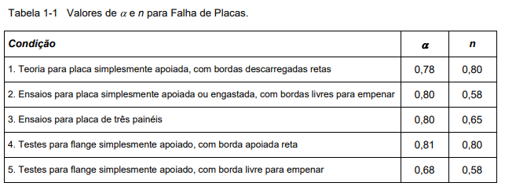
Tabelas
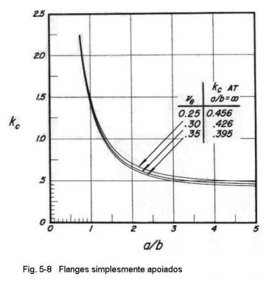

Fórmulas
Flambagem
Tensão de flambagem elástica | Coeficiente de flambagem para um flange simplesmente apoiado
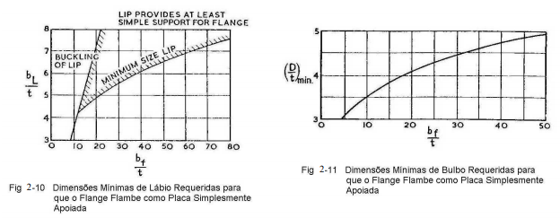
 |  |  | Área de flange com bulbo

Tensão de flambagem plástica | Largura de flange com bulbo |  |  |  |  | 15

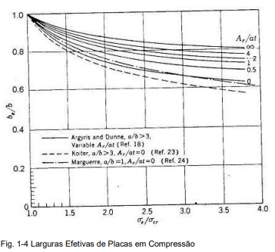
Largura efetiva
Koiter |  | Argyris
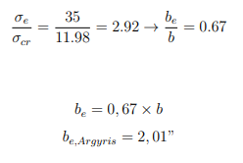

 |  |  |  |  | Verificar de D > D_min -> bulbo = apoio simples -> flange = alma
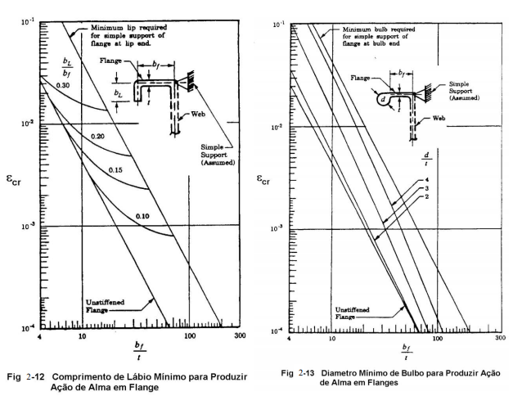
Marguerre

von Karman

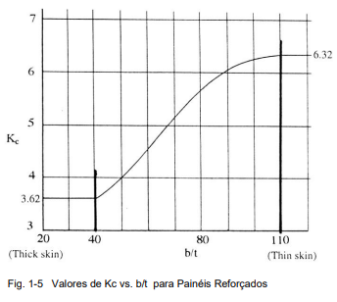
Niu

 |  |  |  | 3

 |  |  |  |  | As curvas também podem ser utilizadas para determinar cr = {k 2 /[12(1- 2 )]}(t/bf) 2 do flange quando as proporções do lábio/bulbo não são suficientes para prover ação de alma.
 |  |  |  |  | Logo:

Largura efetiva na falha | Tensão média de falha
von Karman

Winter

Gerard

